Hoja1
2023-09-11 11:27:21

LA PAZ 28 - HAEDO 4460-2005
BUENOS AIRES luquearti@gmail.com
____________________________________________________________________________________
"Bisagras t/ ESCALERA"
"HIERRO PULIDO"
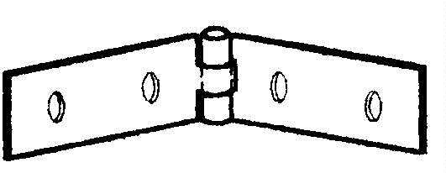

COD. | DESCRIPCION | PRECIO
B-510 | Bisagra t/ ESCALERA 19 x 75 | $ 160.87
B-511 | Bisagra t/ ESCALERA 25 x 100 | $ 203.31
B-512 | Bisagra t/ ESCALERA 25 x 150 | $ 247.86

Envase: CAJA X 24 U.

N

